Sheet1
1- Loading页面
需求点 :Logo、进度条、背景人物、背景 （背景等玩法制作完成截图处理）
游戏名用Car Out 3D!
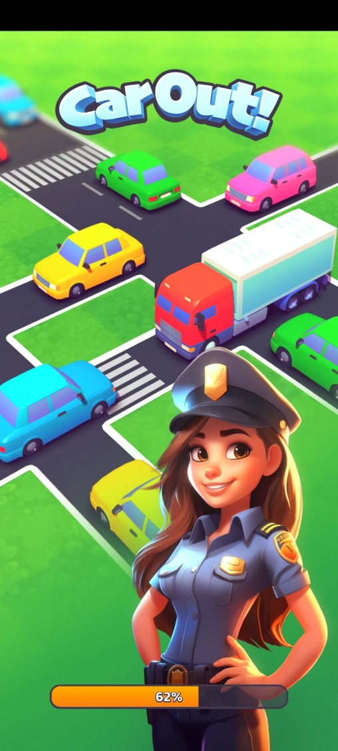

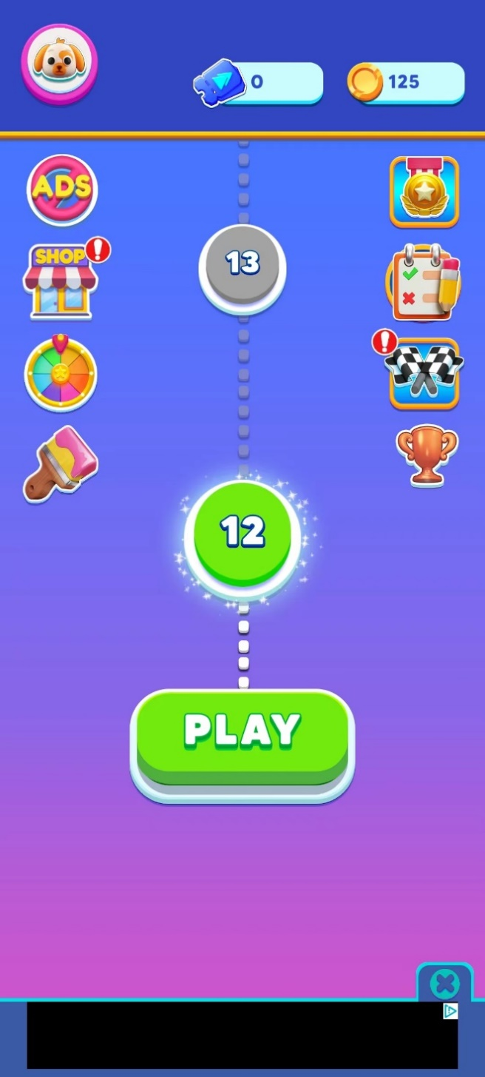

2-主页面
顶部常驻美元&金币
 | 图标换个美元的

中间部分照搬

渐变背景
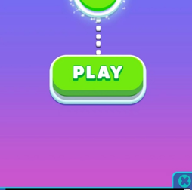

基础红点

按钮需要注意有按下状态，以及hard状态

3- 商店
主页面图标
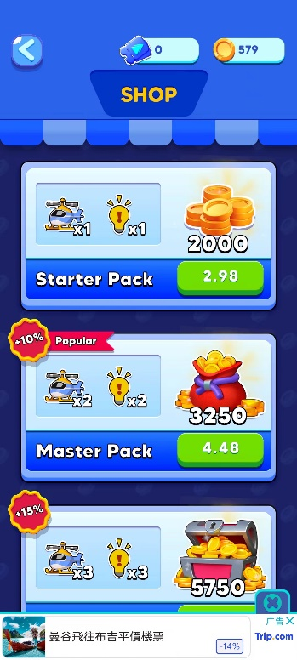

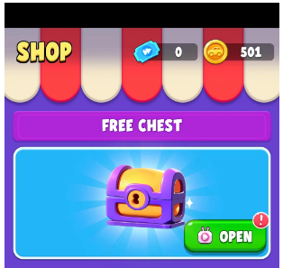
商店页面

商店顶

宝箱的标题拦

宝箱展示
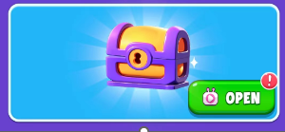

基础通用按钮

点击打开宝箱
宝箱spine动画（试试能不能同时吧爆炸特效也实现了）
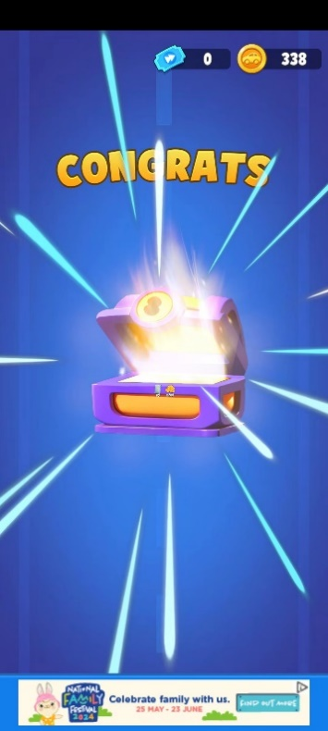

一个基础的背景动画(背景移动程序实现)
需要有背景底图+道路线条

道具标题栏考虑换个色

道具礼包（分为去除和不去除金币的），第一个礼包考虑为广告领取，其余考虑为金币购买，和钻石购买

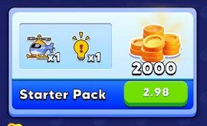

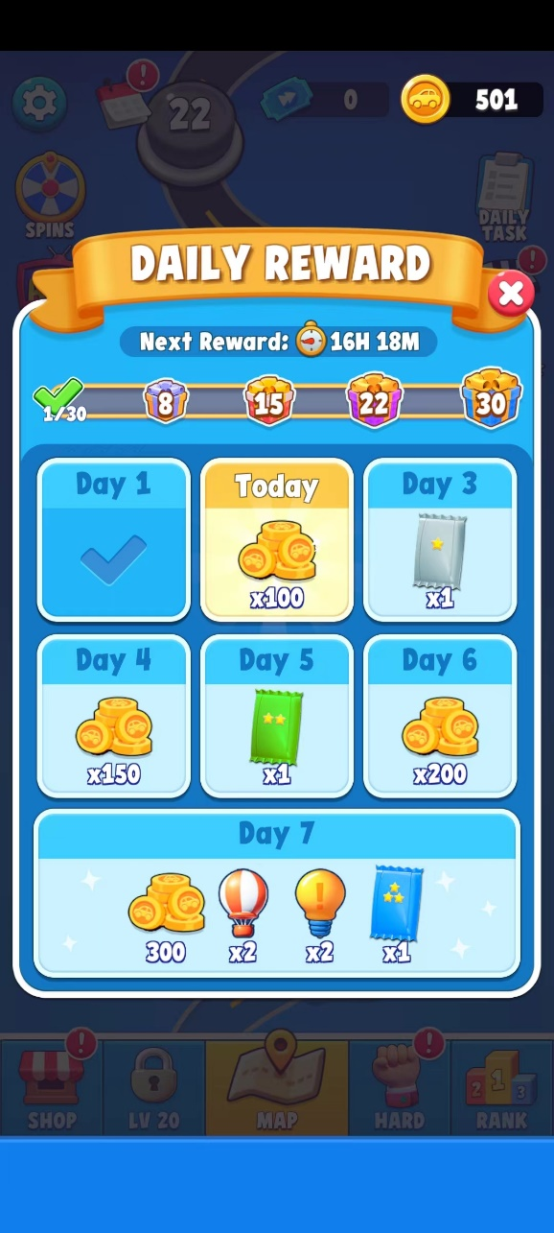
4- 签到

参考之前项目的就行，除此外添加倒计时和月签进度条和礼包

5.设置功能

根据coinsort换皮那套改下风格，需要有音效+震动+切换多语言+隐私政策+用户协议

6.换肤功能
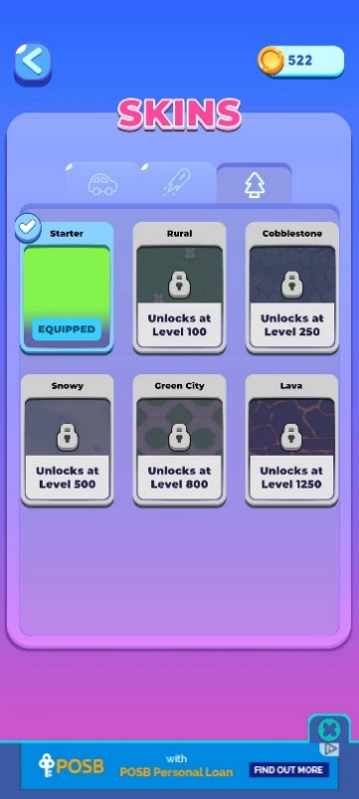
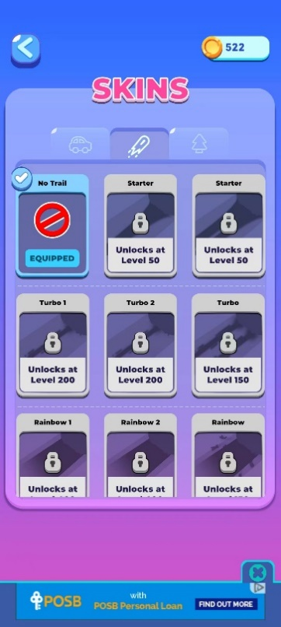
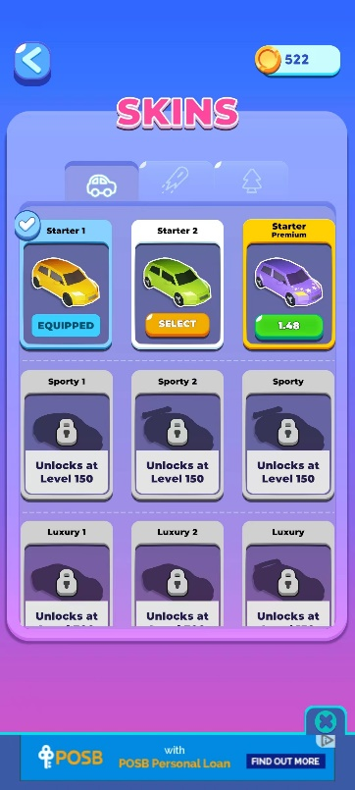

顶部3个标签页+SKINS文本

有选中，未选中，未解锁，解锁四个状态
当前使用 |  | 未解锁 |  |  | 未选中 | 未购买

购买方式为广告或者金币购买
按钮添加广告icon和金币icon
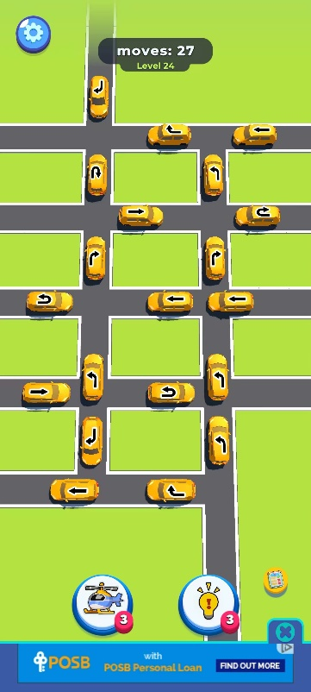

7.玩法页面
说明：玩法为简单的3D游戏，但背景和道路都是使用模型制作
背景就是类似动物球那种一张大图，不同皮肤切换不同图
道路逻辑的是同样使用模型，程序通过路口+道路拼接成一张图
下方有道路图

左上方设置

顶部步数，关卡显示

下方两按钮

小车的几种行动方向

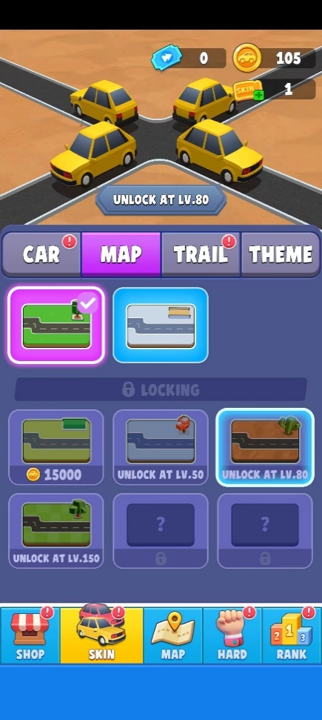
背景
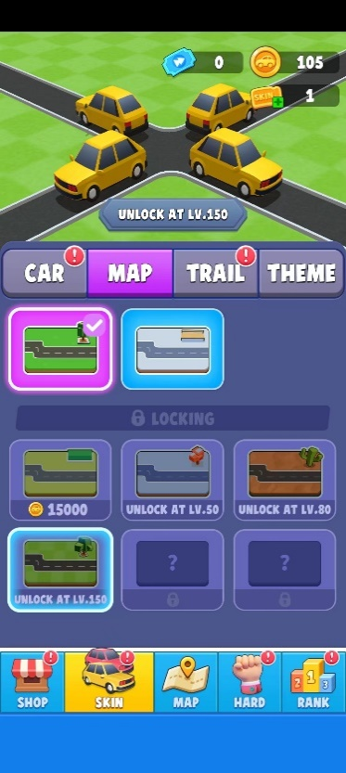
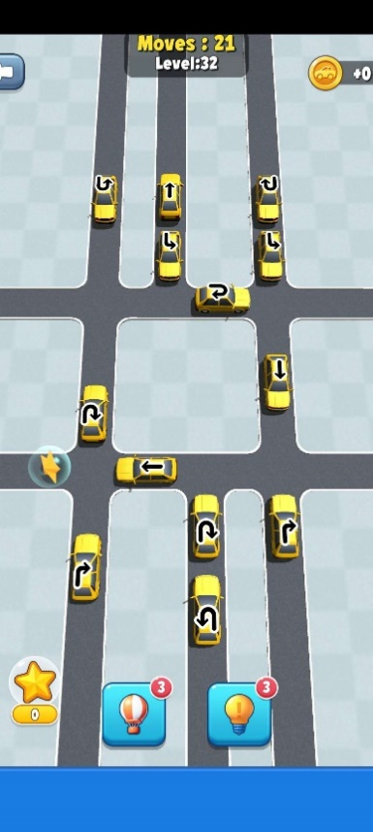
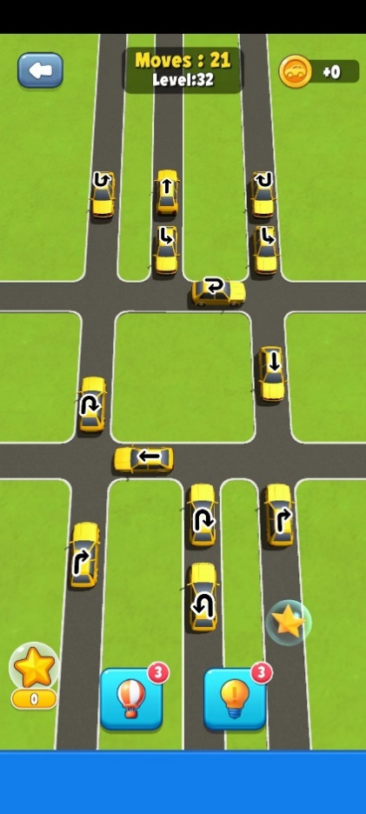

 | 直路 |  |  | 双行道 |  | 三行道

 | 路口
 | T形状（直+直） |  |  | 直+双

 | 车

 | 直+直十字形 |  |  |  | 双行道+单行道 |  | 三+直

 | 双+双 |  |  |  | 双+三

 |  |  | 三+三

8.网赚功能
提现页面和大转盘和老虎机（新的翻倍卡之类等公司数据）

9.游戏胜利失败页面
试着在胜利页面插入美元领取

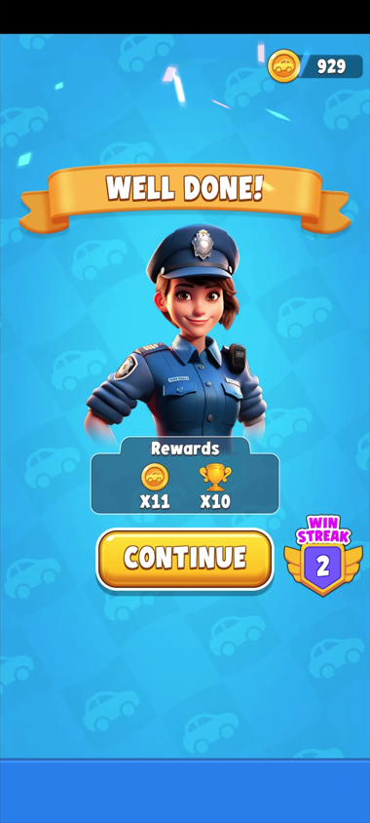
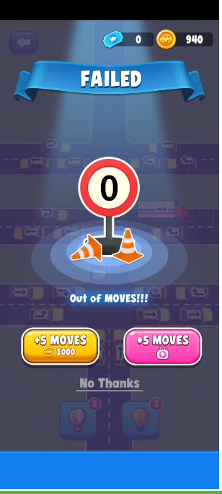
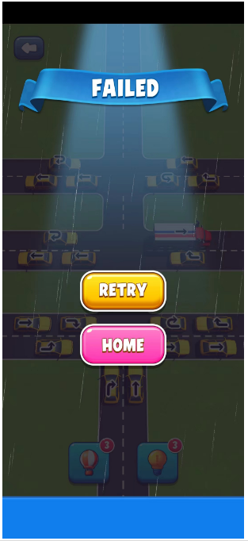

10.通用领奖页面

11.美元宝箱
现在考虑是在胜利页面，弹出宝箱，观看广告领取宝箱，弹出美元

讨论点：胜利页面&&小车模型

收益1000（安卓）+1000（ios）=2000
2000*（0.4~0.5）*0.4*7.2= 2304-2880

